hedef ara
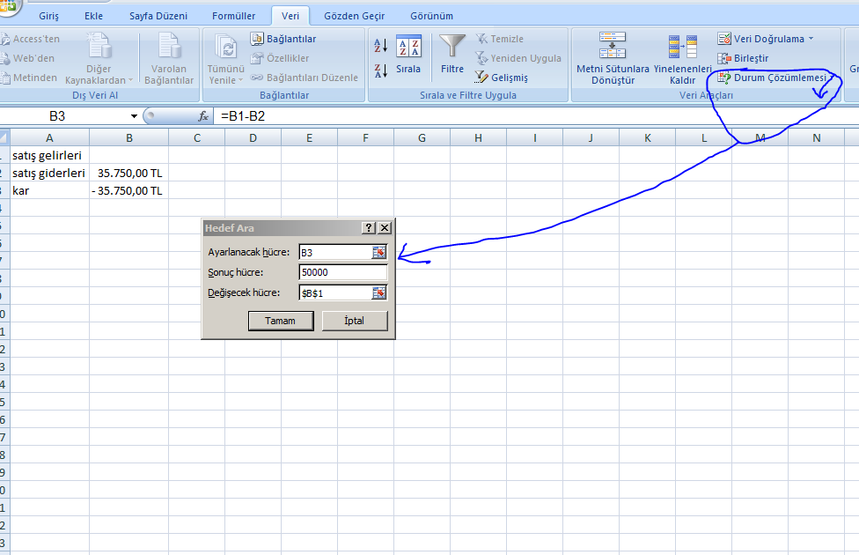
satış gelirleri | 85,750.00 TL
satış giderleri | 35,750.00 TL
kar | 50,000.00 TL

